Scenario
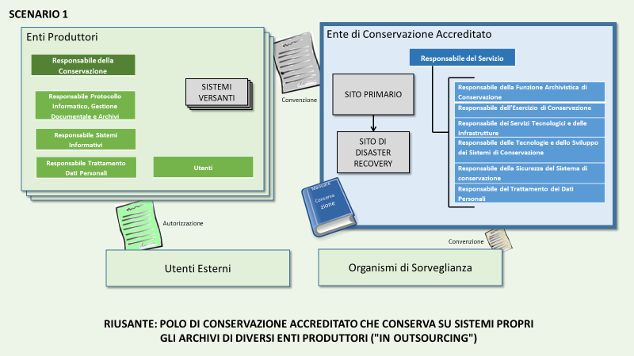
Sc. | SC | Ente RIUSANTE della Buona Pratica | Descrizione degli scenari e obiettivi PAOC 2020 | Prerequisiti per il RIUSANTE | Enti candidabili
1 | 1 | Polo di conservazione accreditato che conserva su sistemi propri gli archivi di diversi enti produttori ("in outsourcing") | Lo Scenario 1 rappresenta l'obiettivo postosi dalla Regione Puglia, ovvero quello di diventare un Polo di Conservazione secondo il modello di ParER. Per raggiungere tale scopo, la Regione Puglia deve stringere gli opportuni accordi come conservatore per altri enti, utilizzando la propria infrastruttura; l'accreditamento è indispensabile. Lo Scenario 1 si adatta a enti di dimensione medio-grande con presenza territoriale articolata (p.e. Regioni). | Disponibilità di Infrastruttura adeguata con sito di Disaster Recovery Certificazione 27001 Accreditamento presso AgID Organizzazione secondo schema AgID Disponibilità di personale specialistico Procedure specifiche per la gestione di enti esterni Consigliata: Certificazione 9001 | Enti che coordinano un numero significativo di enti su un territorio (p.e. Regioni), hanno significative risorse per la gestione archivistica e dispongono di infrastrutture adeguate Poli Nazionali di Conservazione

